상품제안서
(펜텔)필 2+S(다기능펜)(0.5) | 상품코드: S25795

 |  |  |  |  |  |  | 02-713-8555 | www.synergygift.co.kr
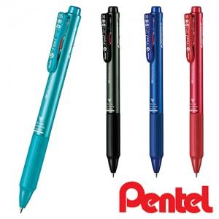

【상세/제작정보】

【인쇄/포장옵션】 | 실크 / OPP(비닐)

【공급단가】 | 수량 | 300~ | 500~ | 1,000~ | 3,000~ | 5,000~
*VAT별도 | 단가 | 3,960원 | 3,820원 | 3,670원 | 3,520원 | 3,430원

【상품 URL】 | https://www.synergygift.co.kr:443/src/goods_detail.php?gdno=25795

